Samples
TEST CASE

System Name： | Sample Project
Module Code： | CR100 - Export to excel
Test requirement: | CR1 -
Pass | 5 | Pending | 0
Fail | 0 | Number of test cases: | -12

ID | Test Case Description | Test Case Procedure | Expected Output | Actual Results | Test date | Result | Note

Chức năng ĐĂNG NHẬP
Kiểm tra chức năng đăng nhập HỢP LỆ
TC1 | Kiểm tra đăng nhập thành công bằng tài khoản và mật khẩu hợp lệ | 1. Vào trang đăng nhập 2. Nhập "username" tồn tại trong hệ thống : lehuuhau 3. Nhập "password" có 8 ký tự hợp lệ: Lehuuhau1231@ 4. Nhấn login | Hiện ra trang Danh sách thiết bị | 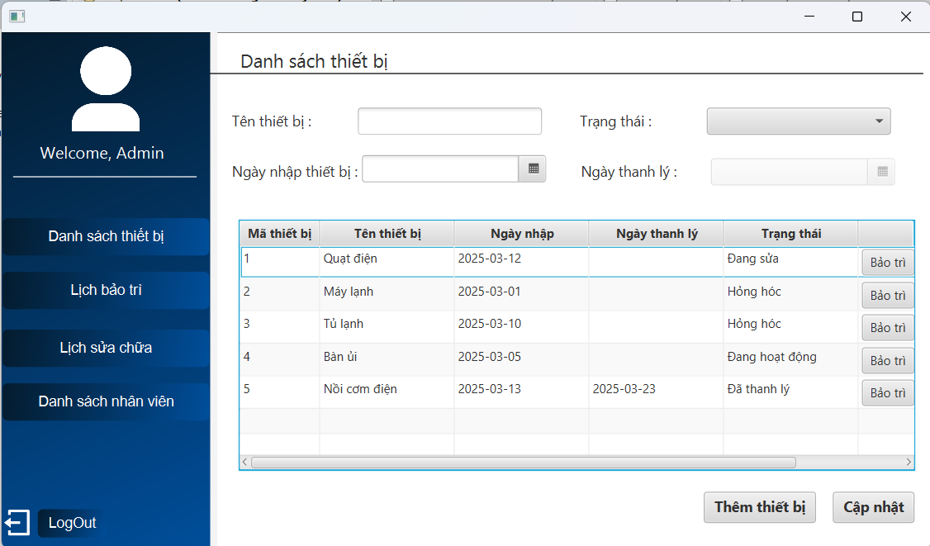 | 2025-03-24 | Pass
Kiểm tra chức năng đăng nhập KHÔNG HỢP LỆ
 | Kiểm tra xem hệ thống có bị tấn công SQL Injection khi nhập dữ liệu đầu vào tại form đăng nhập | 1. Vào trang đăng nhập 2. Nhập "username" bằng chuỗi : 1' or 1=1# 3. Nhập "password" tùy ý : abc1234@ 4. Nhấn login | Hiện thống báo Sai mật khẩu hoặc tài khoản | 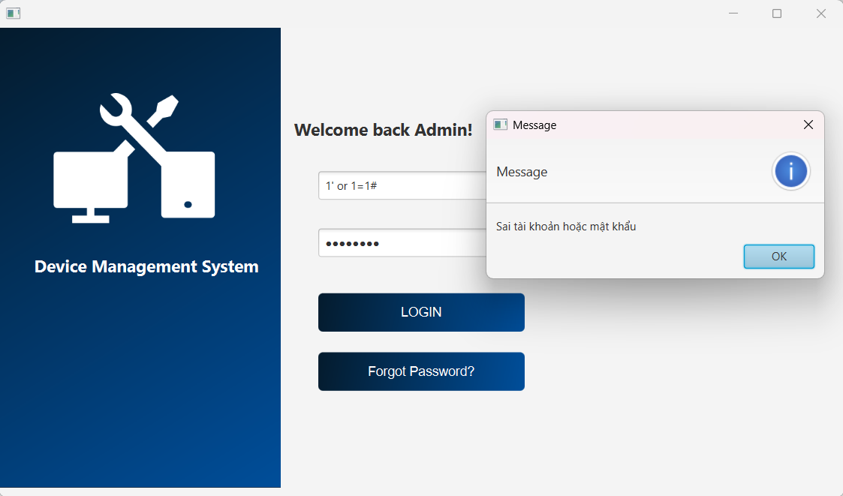 | 2025-03-25 | Pass
 | Kiểm tra đăng nhập không thành công bằng tài khoản không tồn tại trong hệ thống | 1. Vào trang đăng nhập 2. Nhập "username" không tồn tại trong hệ thống : abc123 3. Nhập "password" có 8 ký tự hợp lệ: Abc1231@ 4. Nhấn login | Hiện thông báo tài khoản Không tồn tại trong hệ thống | 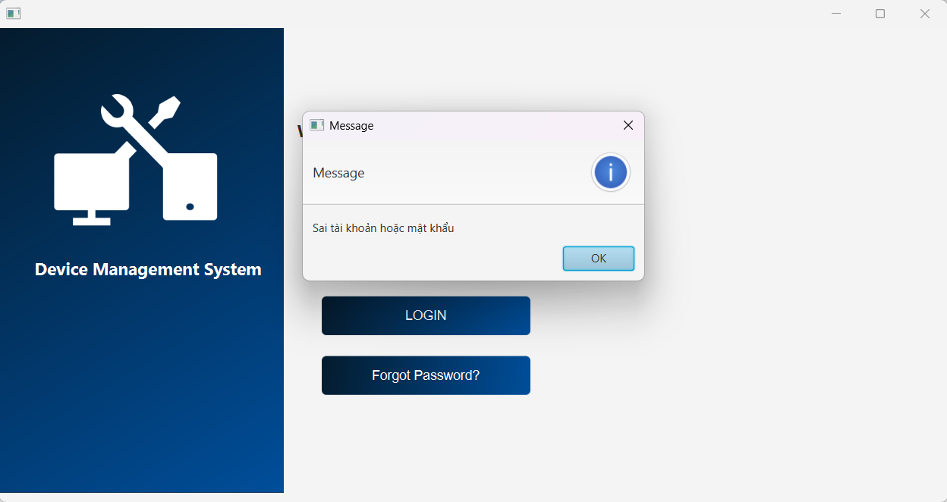 | 2025-03-25 | Failed | Nội dung thông báo chưa rõ ràng!!!
 | Kiểm tra đăng nhập không thành công bằng mật khẩu không hợp lệ | 1. Vào trang đăng nhập 2. Nhập "username" tồn tại trong hệ thống : lehuuhau 3. Nhập "password" không hợp lệ : Abc1231@ 4. Nhấn login | Hiện thông báo Sai mật khẩu hoặc tài khoản | 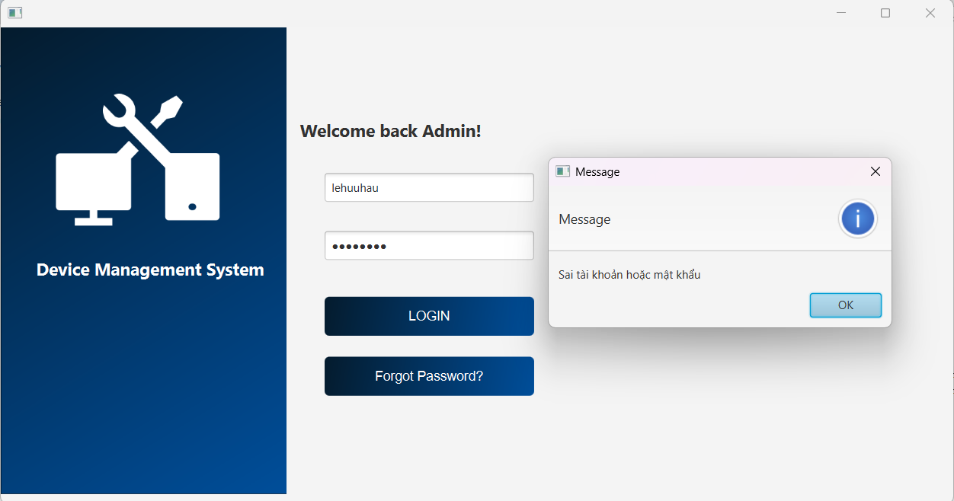 | 2025-03-25 | Pass
 | Kiểm tra đăng nhập không thành công khi bỏ trống "username" và "password" | 1. Vào trang đăng nhập 2. Nhấn login | Hiện thông báo Chưa nhập username | 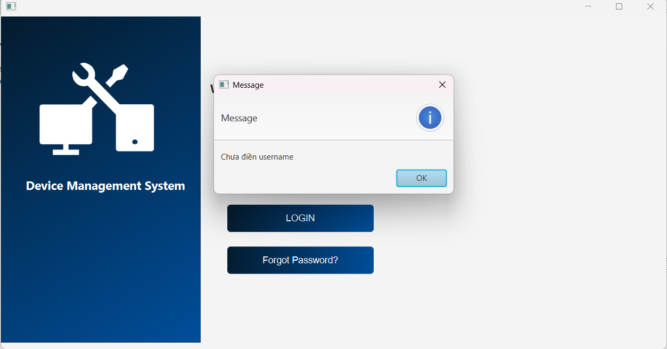 | 2025-03-25 | Pass
 | Kiểm tra đăng nhập không thành công bằng mật khẩu bỏ trống | 1. Vào trang đăng nhập 2. Nhập "username" tồn tại trong hệ thống : lehuuhau 3. Không nhập password 4. Nhấn login | Hiện thông báo Chưa nhập password | 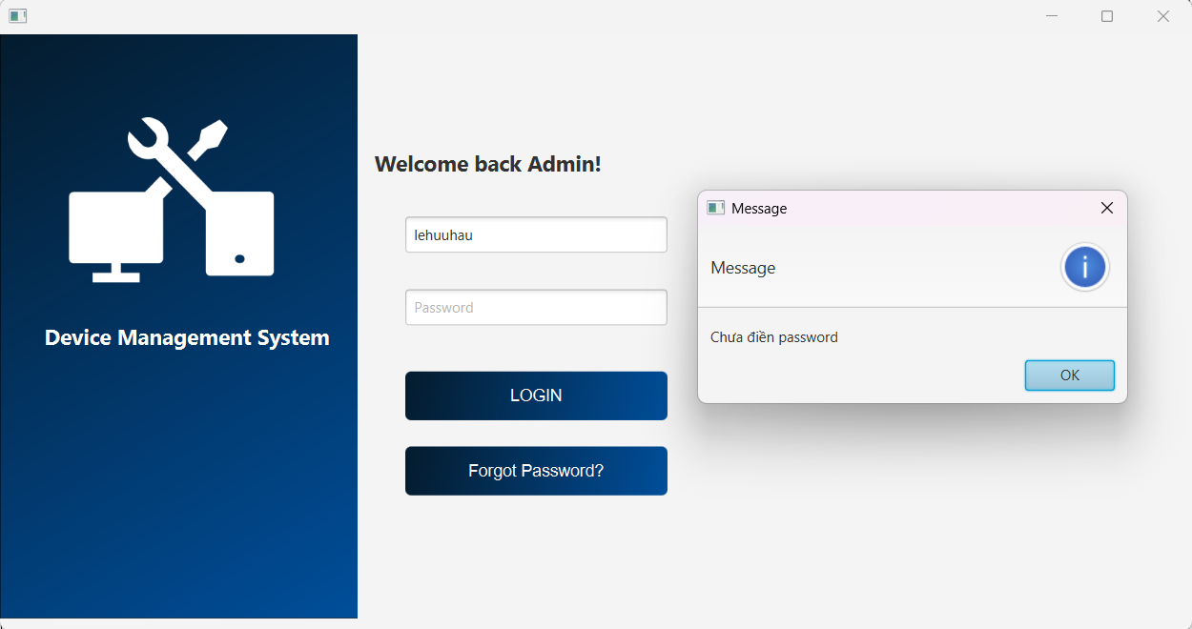 | 2025-03-25 | Pass
Chức năng THÊM THIẾT BỊ
Kiểm tra thêm HỢP LỆ
 | Kiểm tra thêm thiết bị có trạng thái "Đang hoạt động" thành công và hiện danh sách ở bảng | 1. Nhập tên thiết bị : Điện thoại 2. Chọn ngày nhập thiết bị : 1/04/2025 3. Chọn trạng thái của thiết bị : Đang hoạt động 4. Nhấn "thêm thiết bị" | 1. Hiện thông báo Thêm thiết bị thành công 2. Thiết bị vừa thêm hiện ở bảng dưới | 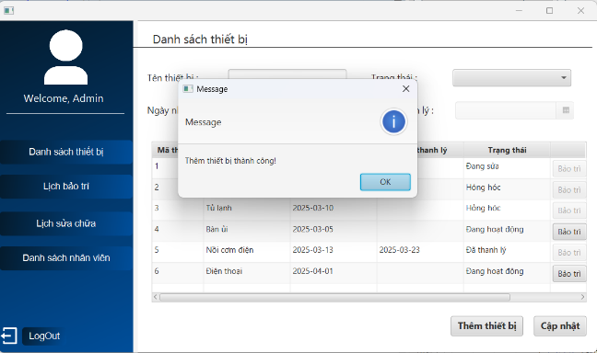 | 2025-03-30 | Pass
 | Kiểm tra thêm thiết bị có trạng thái "Hỏng hóc" thành công và hiện danh sách ở bảng | 1. Nhập tên thiết bị : Máy tính 2. Chọn ngày nhập thiết bị : 3/04/2025 3. Chọn trạng thái của thiết bị : Hỏng hóc 4. Nhấn "thêm thiết bị" | 1. Hiện thông báo Thêm thiết bị thành công 2. Thiết bị vừa thêm hiện ở bảng dưới | 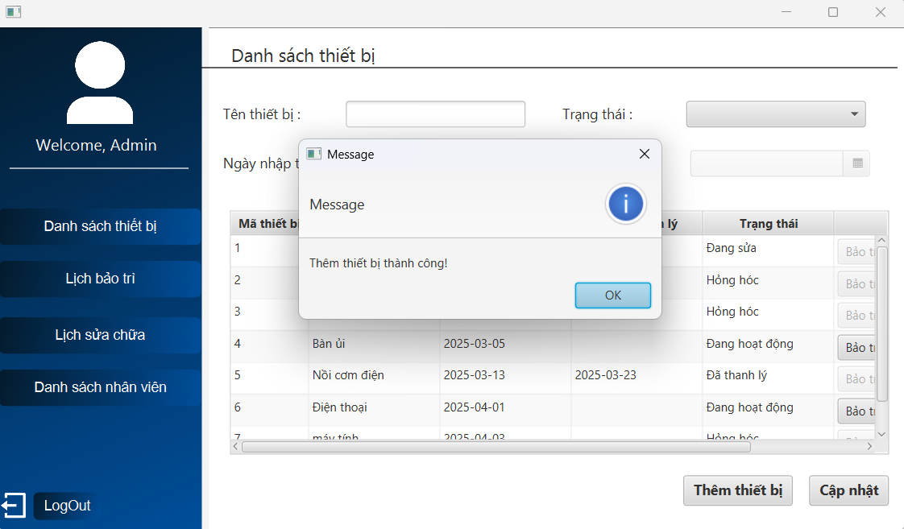 | 2025-03-30 | Pass
Kiểm tra thêm KHÔNG HỢP LỆ
 | Kiểm tra thêm thất bại khi bỏ trống 1 ô thông tin | 1. Không nhập tên thiết bị 2. Chọn ngày nhập thiết bị : 3/04/2025 3. Chọn trạng thái của thiết bị : Hỏng hóc 4. Nhấn "thêm thiết bị" | Hiện thông báo Vui lòng điền đủ thông tin | 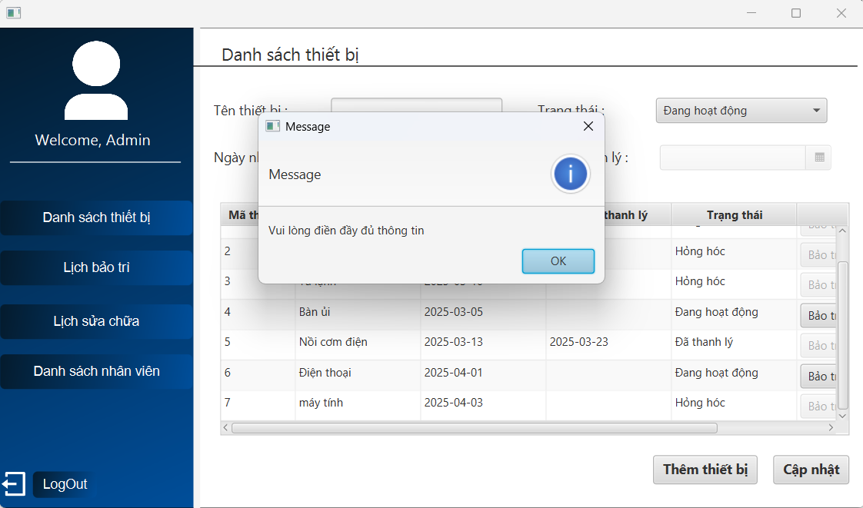 | 2025-03-30 | Pass
Chức năng CẬP NHẬT THIẾT BỊ
Kiểm tra cập nhật HỢP LỆ
 | Kiểm tra cập nhật thông tin hợp lệ | 1. Click 2 lần vào thiết bị muốn cập nhật 2. Sửa tên thiết bị từ bàn ủi -> bàn ủi hơi nước 3. Sửa ngày nhập từ 27/2/2025 -> 6/3/2025 4. Nhấn "cập nhật" | Hiện thông báo Cập nhật thông tin thành công | 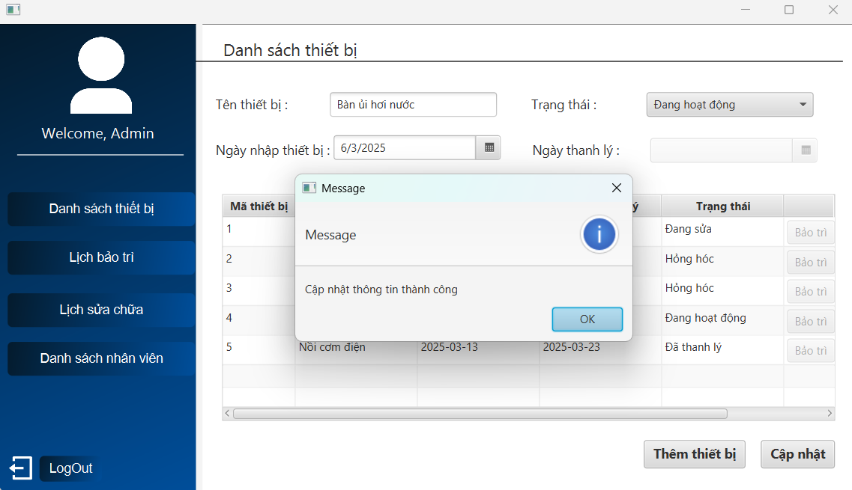 | 2025-03-30 | Pass
 | Kiểm tra cập nhật ngày thanh lý khi chuyển trạng thái thiết bị sang "đã thanh lý" | 1. Click 2 lần vào thiết bị muốn cập nhật 2. Sửa trạng thái Hỏng hóc -> Đã thanh lý 3. Chọn ngày thanh lý lớn hơn ngày nhập 4. Nhấn "cập nhật" | Hiện thông báo Cập nhật thông tin thành công | 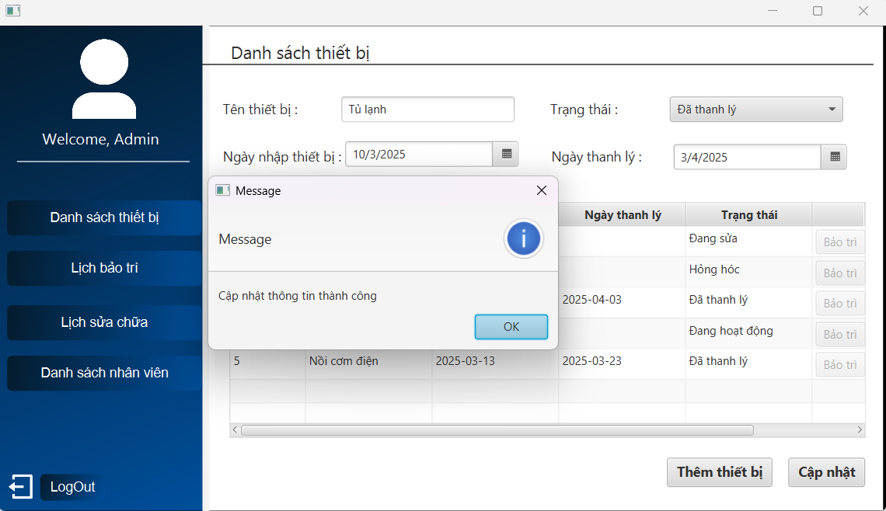 | 2025-03-30 | Pass

Kiểm tra cập nhật KHÔNG HỢP LỆ
 | Kiểm tra cập nhật khi bỏ trống 1 ô thông tin | 1. Click 2 lần vào thiết bị muốn cập nhật 2. Bỏ trống ô tên thiết bị 3. Sửa trạng thái Hỏng hóc -> Đã hoạt động 4. Sửa ngày nhập 1/3/2025 -> 4/3/2025 5. Nhấn "cập nhật" | Hiện thông báo Vui lòng điền đủ thông tin | 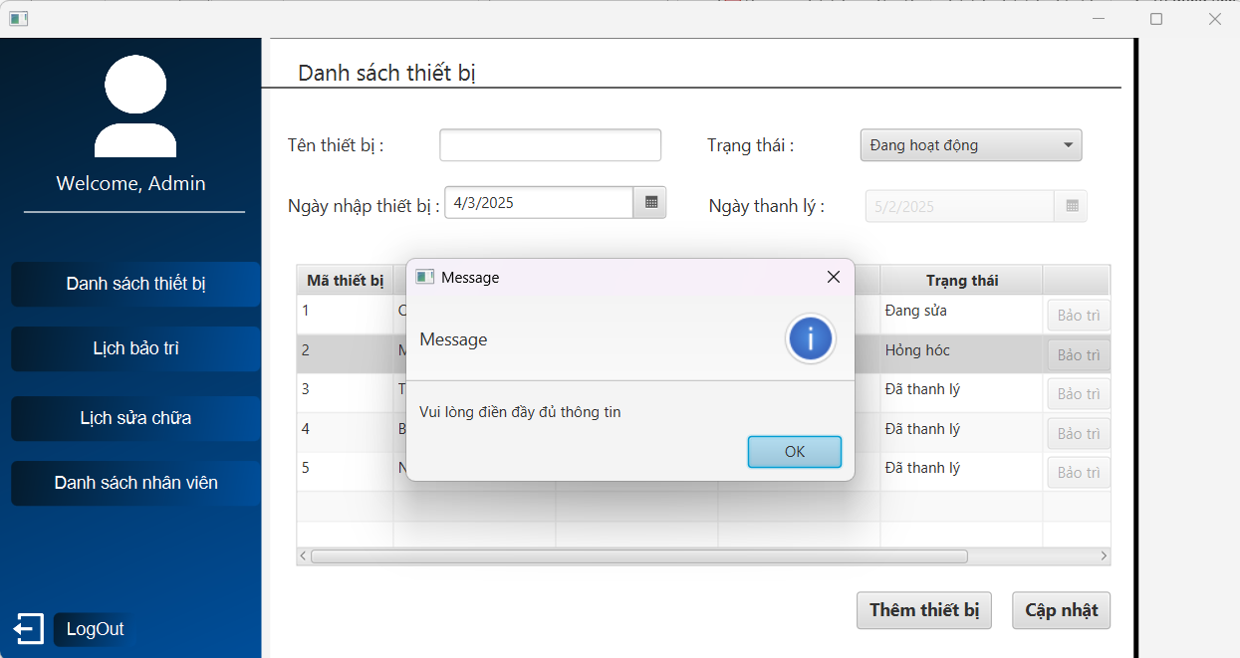 | 2025-03-30 | Pass
 | Kiểm tra cật nhật khi trạng thái là "đã thanh lý" nhưng bỏ trống ngày thanh lý | 1. Click 2 lần vào thiết bị muốn cập nhật 2. Sửa trạng thái Hỏng Hóc -> Đã thanh lý 3. Không chọn ngày thanh lý 5. Nhấn "cập nhật" | Hiện thông báo Vui lòng nhập ngày thanh lý | 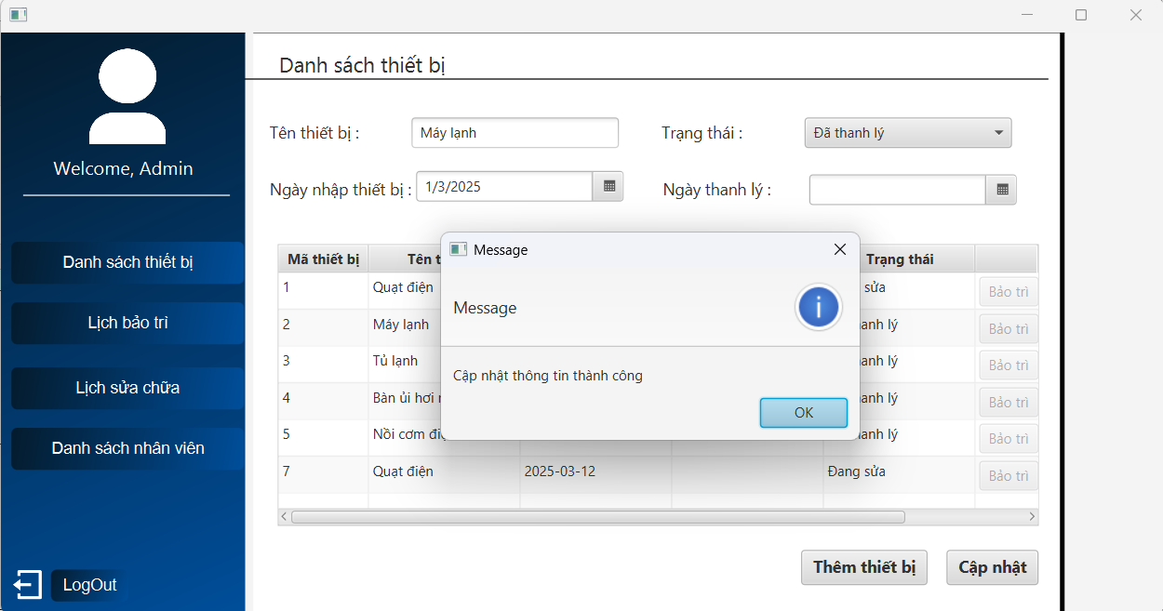 | 2025-03-30 | Failed | Chưa chọn ngày thanh lý nhưng vẫn cập nhật thiết bị thành công
 | Kiểm tra cập nhật khi chọn ngày thanh lý nhỏ hơn ngày nhập | 1. Click 2 lần vào thiết bị muốn cập nhật 2. Sửa trạng thái Đang sửa -> Đã thanh lý 3. Chọn ngày thanh lý nhỏ hơn ngày nhập(12/3/2025) là 11/2/2025 5. Nhấn "cập nhật" | Hiện thông báo Ngày thanh lý phải lớn hơn ngày nhập | 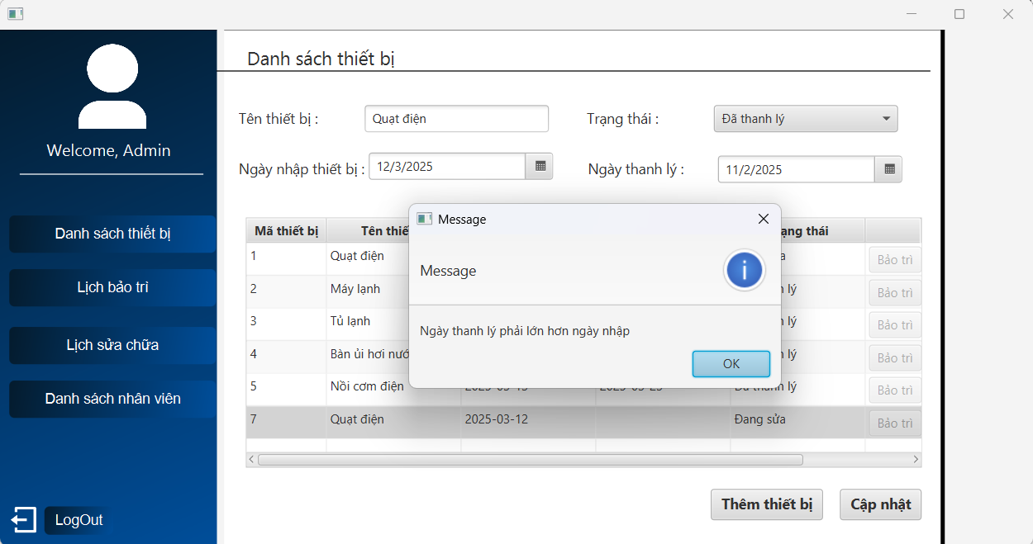 | 2025-03-30 | Pass

